상품제안서
네트 다용도 파우치 지갑 | 상품코드: S29301

 |  |  |  |  |  |  | 02-713-8555 | www.synergygift.co.kr
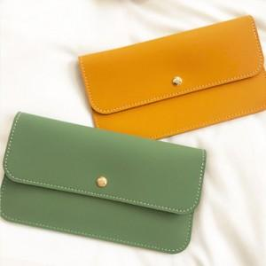

【상세/제작정보】

【인쇄/포장옵션】 | 불박 / OPP(비닐)

【공급단가】 | 수량 | 50~ | 100~ | 500~ | 1,000~ | 2,000~
*VAT별도 | 단가 | 17,140원 | 16,510원 | 15,870원 | 15,240원 | 14,850원

【상품 URL】 | https://www.synergygift.co.kr:443/src/goods_detail.php?gdno=29301

